المؤشرات الكلية

سوق العراق للاوراق المالية
جلسة الثلاثاء 2025/10/28 |  |  |  | تقرير أسعار الأسهم المتداولة واخبار الشركات
الجلسة (193)

الاسهم المتداولة المدرجة و OTC |  |  | 1,888,442,149 |  |  | قيمة الأسهم المتداولة المدرجة و OTC |  | 8,180,748,131 |  |  | صفقات الشركات المدرجة وOTC | 707
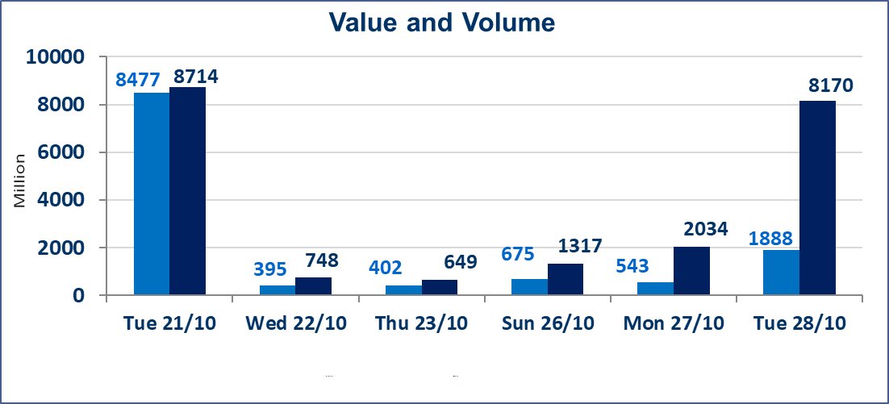
المؤشر60 ISX اليوم | 919.49 |  | نقطة |  |  | المؤشر15 ISX اليوم | 1116.17 | نقطة
المؤشر 60 ISX السابق | 910.06 |  | نقطة |  |  | المؤشر 15 ISX السابق | 1108.75 | نقطة
نسبة التغير | 1.04 |  | % |  |  | نسبة التغير | 0.67 | %
عدد النقاط | 9.43 |  | نقطة |  |  | عدد النقاط | 7.42 | نقطة

الشركات المدرجة | 104 | OTC | 11 | 115 |  | الشركات غير المتداولة المدرجة | 49 | OTC | 8 | 57
الشركات المتداولة | 42 | OTC | 2 | 44 |  | الشركات المرتفعة |  |  | 14
شركات الهيئة العامة |  |  |  | 3 |  | الشركات المنخفضة |  |  | 6
الموقوفة بقرار من هيأة الأوراق المالية |  |  |  | 10
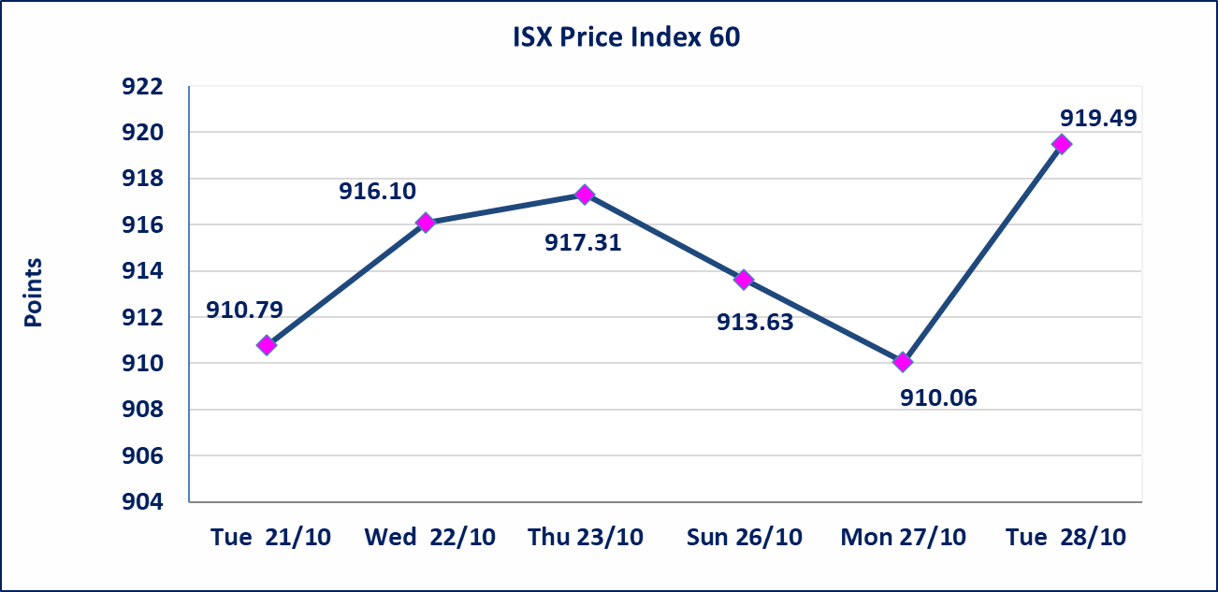
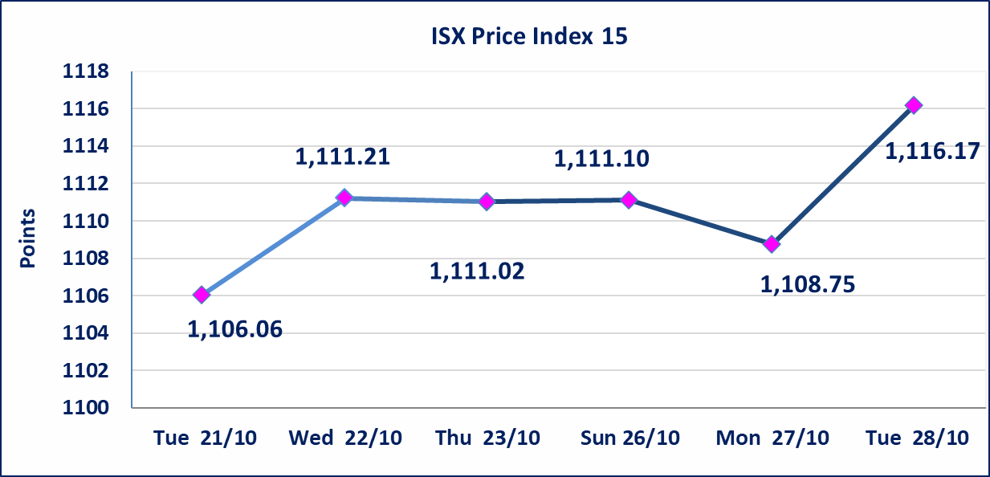

بابل للإنتاج الحيواني والنباتي(ABAP) | أرسل سوق العراق للاوراق المالية كتاب إلى شركة بابل للانتاج الحيواني للافصاح عن اهم الاحداث الجوهرية التي أدت إلى انخفاض سعر السهم لجلستين بكامل نسبة التغير لجسلتي 10/23 و 2024/10/28.
مصرف الانصاري (BANS) | أرسل سوق العراق للاوراق المالية كتاب إلى شركة مصرف الانصاري للافصاح عن اهم الاحداث الجوهرية التي أدت إلى انخفاض سعر السهم لجلستين بكامل حدود نسبة التغير لجسلتي 10/26 و 2024/10/28.
الاوامر الخاصة | نفذت شركة الكرمل (بيع) ، شركة الرافدين (شراء) أمر خاص على أسهم شركة بغداد للمشروبات الغازية بعدد أسهم (1,300,000,000) سهم بقيمة (5,980,000,000) دينار ، في زمن الجلسة الاضافي (بعد الساعة 1 ظهراً) وفقاً لاجراءات تنفيذ الصفقات الكبيرة.
الحد الأعلى والادنى للتغير في السعر | نسبة التغير في المنصة النظامية (15%)، نسبة التغير في المنصة الثانية (20%)، نسبة التغير في المنصة الثالثة (5%) إرتفاعاً وإنخفاضاً من سعر الاغلاق السابق.
Web site : www.isx-iq.net E-mail : info-isx@isx-iq.net |  |  |  |  | 07834000034 - 07711211522 : ص . ب :3607 العلوية الهاتف |  |  |  |  |  | بغداد /الكرادة/ قرب المسرح الوطني /مجاور مصرف الخليج التجاري

نسبة التغير
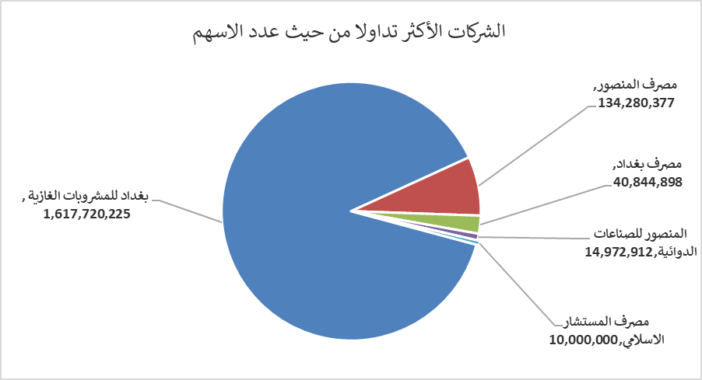
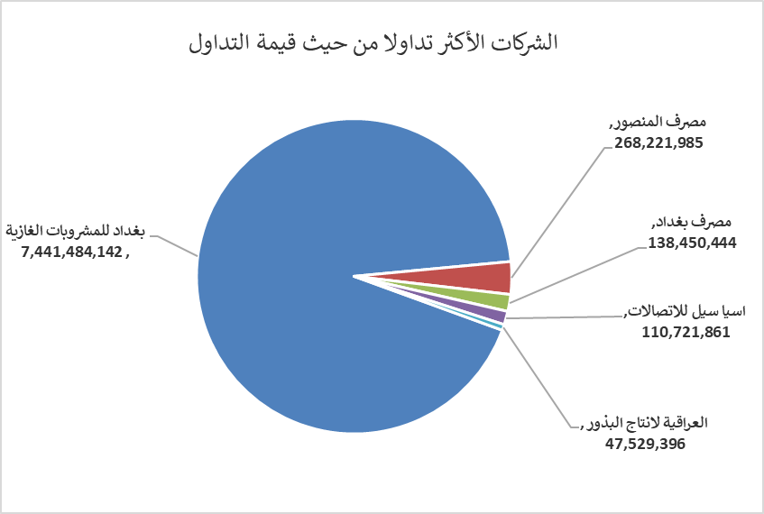
الشركات الأكثر ارتفاعاً وانخفاضاً

نسبة التغير لاسعار الاغلاق الاكثر ارتفاعاً |  |  |  | نسبة التغير لاسعار الاغلاق الاكثر انخفاضاً
اسم الشركة | اغلاق | التغير(%) | الاسهم المتداولة | اسم الشركة | اغلاق | التغير (%) | الاسهم المتداولة
مصرف الاقتصاد | 0.240 | 9.09 | 9,491,933 | مصرف الانصاري | 0.580 | -17.14 | 500,000
الامين للتأمين | 0.890 | 4.71 | 250,000 | بابل للإنتاج الحيواني والنباتي | 5.640 | -14.93 | 50,000
العراقية لانتاج البذور | 5.520 | 4.15 | 8,683,594 | العراقية لتصنيع التمور | 2.500 | -3.85 | 100
مصرف الخليج التجاري | 0.280 | 3.70 | 5,001,065 | فندق فلسطين | 28.000 | -3.18 | 197,462
الفلوجة لانتاج المواد الانشائية | 3.410 | 3.33 | 4,950,000 | الصناعات الخفيفة | 1.180 | -1.67 | 2,601,100

الشركات الاكثر نشاطا حسب الاسهم المتداولة (حجم التداول) |  |  |  | الشركات الاكثر نشاطا حسب القيمة المتداولة
اسم الشركة | اغلاق | التغير(%) | الاسهم المتداولة | اسم الشركة | اغلاق | التغير (%) | القيمة المتداولة
بغداد للمشروبات الغازية | 4.610 | 0.66 | 1,617,720,225 | بغداد للمشروبات الغازية | 4.610 | 0.66 | 7,441,484,142
مصرف المنصور | 2.000 | 0.00 | 134,280,377 | مصرف المنصور | 2.000 | 0.00 | 268,221,985
مصرف بغداد | 3.400 | 2.72 | 40,844,898 | مصرف بغداد | 3.400 | 2.72 | 138,450,444
المنصور للصناعات الدوائية | 2.430 | 0.00 | 14,972,912 | اسيا سيل للاتصالات | 11.880 | 0.34 | 110,721,861
مصرف المستشار الاسلامي | 1.000 | 0.00 | 10,000,000 | العراقية لانتاج البذور | 5.520 | 4.15 | 47,529,396

